Đăng Kí Thông Tin Bệnh
Usecase | Đăng kí thông tin bệnh

Ngày
 |  | 2022-06-16
Người Test
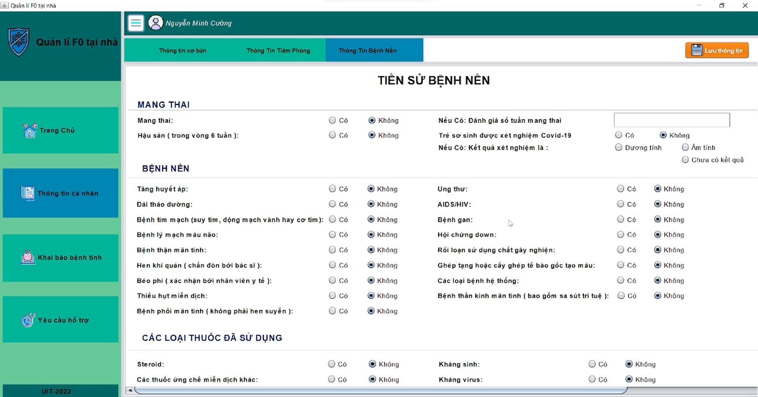
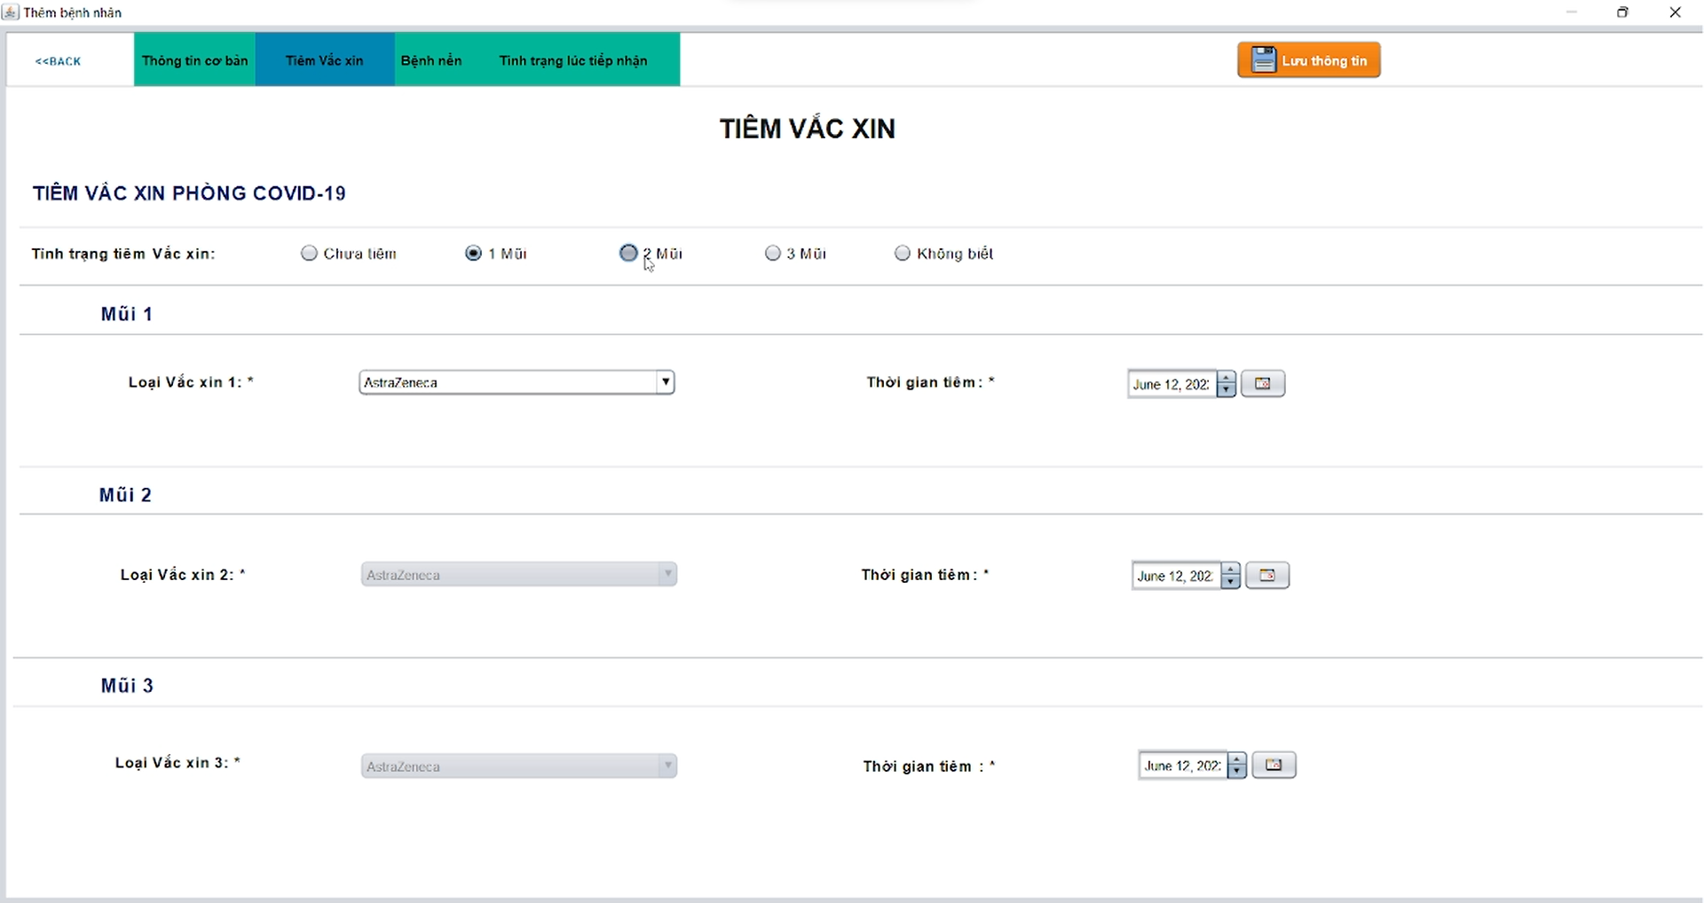
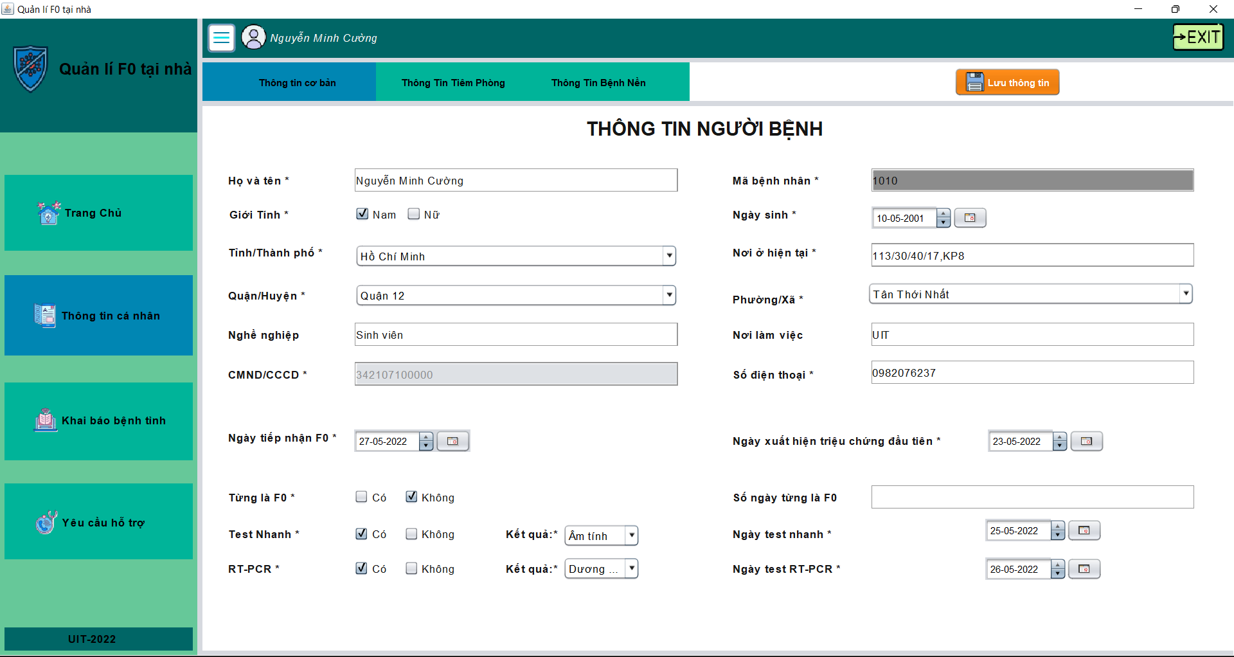

 | Tester nhập |  |  |  |  | Dev nhập
STT | Case Study | Status | Desciprtion | Bug Date | Tester | Fix Date | Dev
1 | Thêm thông tin người bệnh | Bug | Chuyển màn hình giữa "Thông tin cơ bản", "Thông tin tiêm phòng", "Thông tin bệnh nền" bị mất dữ liệu khi chưa lưu dữ liệu. | 2022-05-12 | Cường | 2022-05-15 | Đạt
2 | Thêm số điện thoại | Warning | Thêm số điện thoại vẫn thêm được kí tự khác số, và không bị giới hạn kí tự. | 2022-05-12 | Đạt | 2022-05-12 | Cường
3 | Thêm thông tin cơ bản | OK | Chỉ được chọn 1 trong 2 giới tính "Nam" hoặc "Nữ" |  | Nhi
4 | Thêm thông tin cơ bản | OK | Chỉ được chọn 1 trong 2 trạng thái "Có" hoặc "Không" tại trường dữ liệu "Từng là F0". |  | Nguyệt
5 | Thêm thông tin cơ bản | Bug | Khi tích chọn check box "không" ở trường "Từng là F0" vẫn có thể nhập số ngày F0 ở trường " Số ngày từng là F0" | 2022-05-16 | Đạt | 2022-05-16 | Cường
6 | Thêm thông tin cơ bản | OK | Chỉ được chọn 1 trong 2 trạng thái "Có" hoặc "Không" tại trường dữ liệu "Test Nhanh". |  | Nhi
8 | Thêm thông tin tiêm phòng | Bug | Bug có thể chọn cả 5 trường dữ liệu là "Chưa biết", "1 mũi", "2 mũi", "3 mũi", "Không biết" | 2022-05-16 | Nhi | 2022-05-17 | Đạt
9 | Thêm thông tin tiêm phòng | OK | Thời gian tiêm "Mũi 1", "Mũi 2","Mũi 3" không được lớn hơn thời điểm hiện tại. |  | Nguyệt
10 | Thêm thông tin bệnh nền | OK | Bệnh nhân "Nam" không thể mang thai |  | Nguyệt
11 | Thêm thông tin bênh nền | OK | Khi chọn trạng thái "không" ở trường dữ liệu Hậu sản" thì không được chọn các trường dữ liệu liên quan đến trẻ sơ sinh |  | Nguyệt

Quản lý thông tin bệnh nhân
Usecase | Quản lý thông tin bệnh nhân

Ngày
 |  | 2022-06-20
Người Test
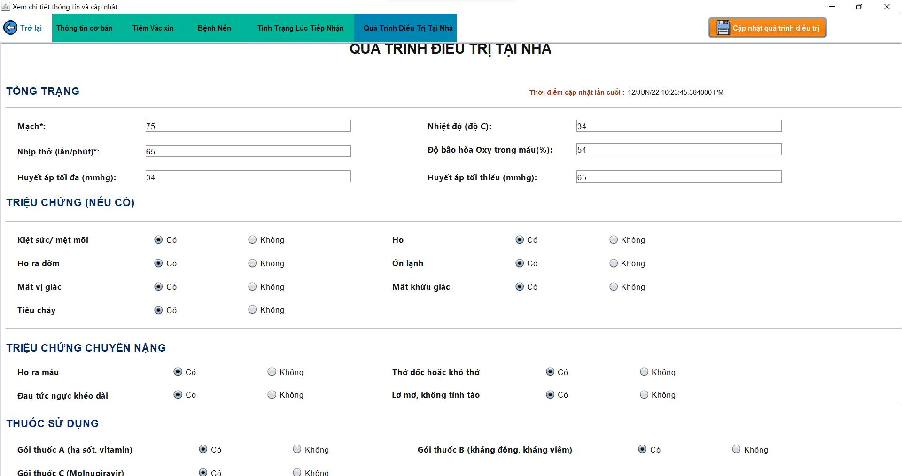
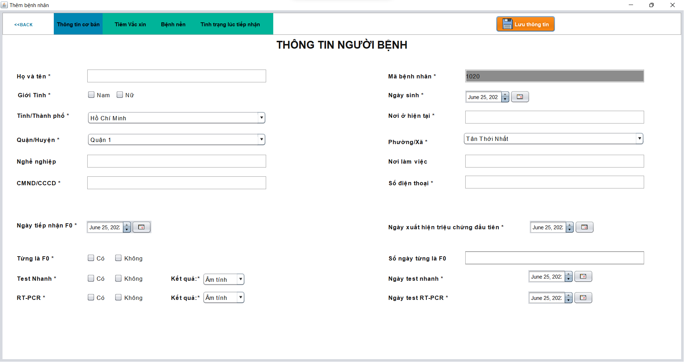
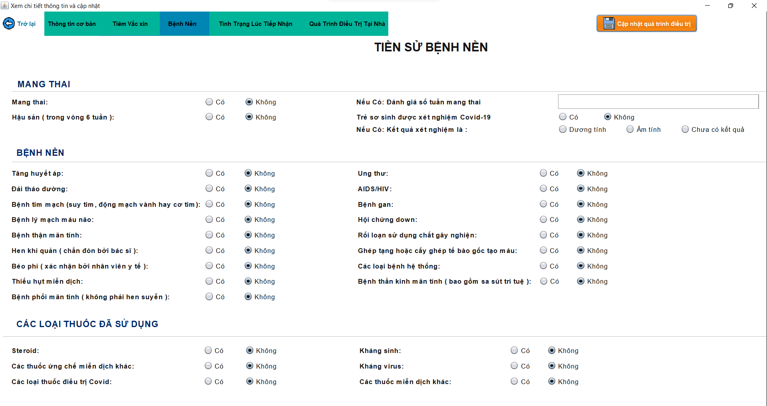
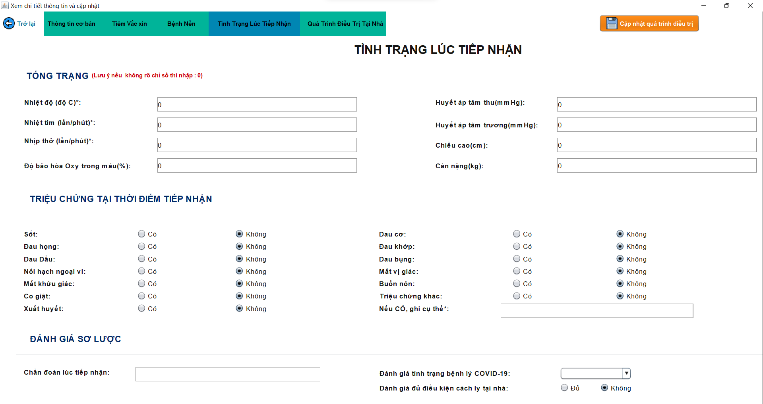
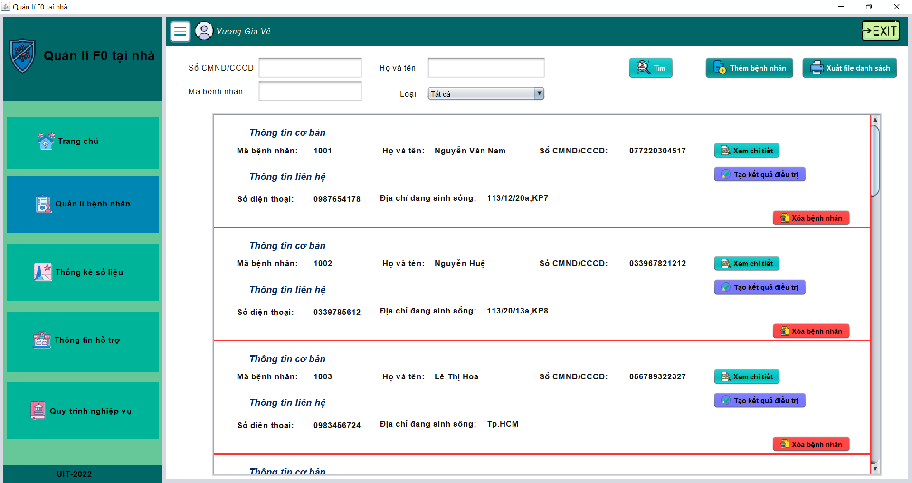 (Nơi đặt màn hình chính) |  |  |  |  |  |  |  | (Màn hình phụ 1) | (Màn hình phụ 2) | (Màn hình phụ 3)

 | Tester nhập |  |  |  |  | Dev nhập
STT | Case Study | Status | Desciprtion | Bug Date | Tester | Fix Date | Dev
1 | Thêm thông tin người bệnh | Bug | Chuyển màn hình giữa "Thông tin cơ bản", "Thông tin tiêm phòng", "Thông tin bệnh nền" bị mất dữ liệu khi chưa lưu dữ liệu. | 2022-05-12 | Cường | 2022-05-15 | Đạt
2 | Thêm số điện thoại | Warning | Thêm số điện thoại vẫn thêm được kí tự khác số, và không bị giới hạn kí tự. | 2022-05-12 | Đạt | 2022-05-12 | Cường
3 | Thêm thông tin cơ bản | OK | Chỉ được chọn 1 trong 2 giới tính "Nam" hoặc "Nữ" |  | Nhi
4 | Thêm thông tin cơ bản | Warning | Chỉ được chọn 1 trong 2 trạng thái "Có" hoặc "Không" tại dòng dữ liệu "Từng là F0". |  | Nguyệt
5 | Xuất file danh sách | Warning | khi xuất file danh sách thấy thiếu bệnh nhân mới thêm vào | 2022-05-10 | nhi | 2022-05-12 | Cường
6 | Thêm thông tin địa chỉ | OK | Khi chọn thành phố/tỉnh thì tự động xuất hiện các quận/ huyện thuộc thành phố/tỉnh đó, tương tự chọn quận/huyện thì xuất hiện xã/phường | 2022-05-10 | nhi
7 | Thêm thông tin tiêm phòng | Bug | Bug có thể chọn cả 5 trường dữ liệu là "Chưa biết", "1 mũi", "2 mũi", "3 mũi", "Không biết" | 2022-05-16 | Nhi | 2022-05-17 | Đạt
8 | Thêm thông tin tiêm phòng | OK | Thời gian tiêm "Mũi 1" lớn hơn "Mũi 2" và "Mũi 2" lớn hơn "Mũi 3". |  | nhi
9 | Thêm thông tin tiêm phòng | Bug | Thời gian tiêm "Mũi 1" l "Mũi 2","Mũi 3" không được lớn hơn thời điểm hiện tại. | 2022-05-10 | nhi | 2022-05-12 | Cường
10 | Thêm thông tin bệnh nền | OK | Bệnh nhân "Nam" không thể mang thai |  | Nguyệt
11 | Thêm thông tin bênh nền | OK | Khi chọn trạng thái "không" ở trường dữ liệu Hậu sản" thì không được chọn các trường dữ liệu liên quan đến trẻ sơ sinh |  | Nguyệt
12 | Thêm thông tin triệu chứng lúc tiếp nhận | OK | Các triệu chứng đều được thiết lập ban đầu là "không" |  | nhi
13 | Thêm thông tin quá trình điều trị | OK | Các triệu chứng đều được thiết lập ban đầu là "có" |  | nhi

Khai báo bệnh tình - Bệnh Nhân
Usecase | Khai báo bệnh tình - Bệnh Nhân

Ngày
 |  | 2022-06-20
Người Test

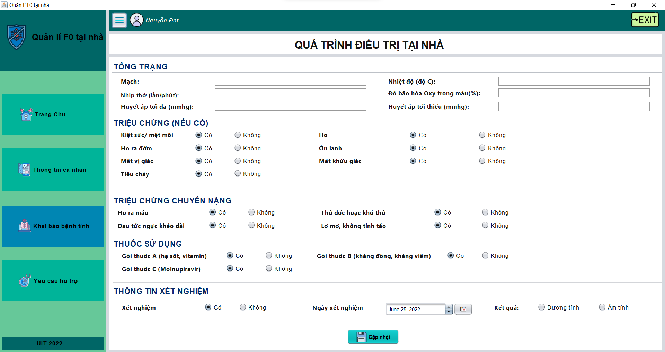
(Nơi đặt màn hình chính) |  |  |  |  |  |  |  | (Màn hình phụ 1) | (Màn hình phụ 2) | (Màn hình phụ 3)

 | Tester nhập |  |  |  |  | Dev nhập
STT | Case Study | Status | Desciprtion | Bug Date | Tester | Fix Date | Dev
1 | Thêm thông tin xét nghiệm | OK | Khi chọn "Không" trong trường Xét nghiệm thì không được chọn dữ liệu trong trường Ngày xét nghiệm và Kết quả |  | Nguyệt
2 | thêm thông tin quá trình điều trị tại nhà | OK | Các trường Triệu chứng, Triệu chứng chuyển nặng, Thuốc sử dụng, Thông tin xét nghiệm được thiết lập ban đầu là "Có" |  | Nhi

Tra cứu tình trạng bệnh nhân
Usecase | Tra cứu tình trạng bệnh nhân

Ngày
 |  | 2022-06-20
Người Test

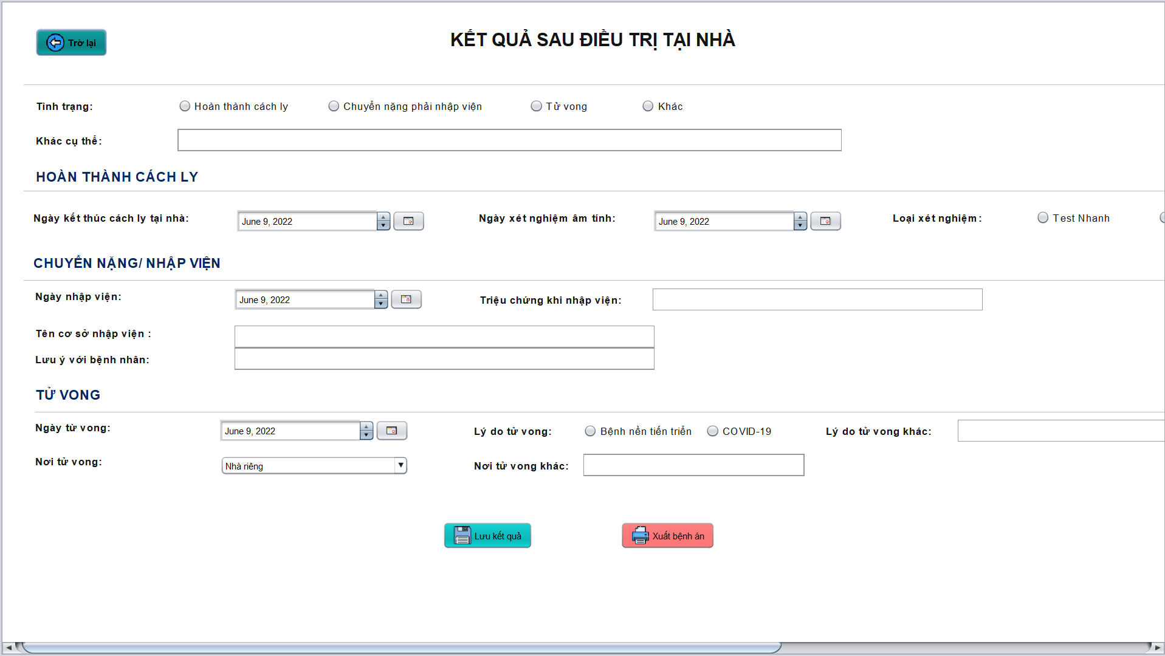 (Nơi đặt màn hình chính) |  |  |  |  |  |  |  | (Màn hình phụ 1) | (Màn hình phụ 2) | (Màn hình phụ 3)

 | Tester nhập |  |  |  |  | Dev nhập
STT | Case Study | Status | Desciprtion | Bug Date | Tester | Fix Date | Dev
1 | Thêm thông tin Tình trạng | Bug | Bug có thể chọn cả 4 trường dữ liệu là "Hoàn thành cách ly", "Chuyển nặng phải nhập viện", "Tử vong", "Khác" | 2022-05-17 | Nguyệt | 2022-05-18 | Cường
2 | Thêm thông tin Hoàn thành cách ly | Bug | bug khi chọn tình trạng là Chuyển nặng phải nhập viện, Tử vong, Khác mà vẫn thêm được thông tin Hoàn thành cách ly | 2022-05-17 | Nguyệt | 2022-05-18 | Cường
3 | Thêm thông tin chuyển nặng/ nhập viện | OK | Chỉ được thêm thông tin Chuyển Nặng/ Nhập viện khi chọn tình trạng là Chuyển nặng phải nhập viện |  | Nguyệt
4 | Thêm thông tin tử vong | OK | Chỉ được thêm thông tin Tử vong khi chọn tình trạng là Tử vong
5 | Thêm thông tin tử vong | Bug | Bug trong Lý do tử vong có thể chọn cả 3 trường dữ liệu là Bệnh nền tiến triển, COVID-19 và Lý do tử vong khác | 2022-05-17 | Nguyệt | 2022-05-18 | Đạt

Gửi yêu cầu hỗ trợ- Bệnh nhân
Usecase | Gửi yêu cầu hỗ trợ - Bệnh Nhân

Ngày
 |  | 2022-06-20
Người Test

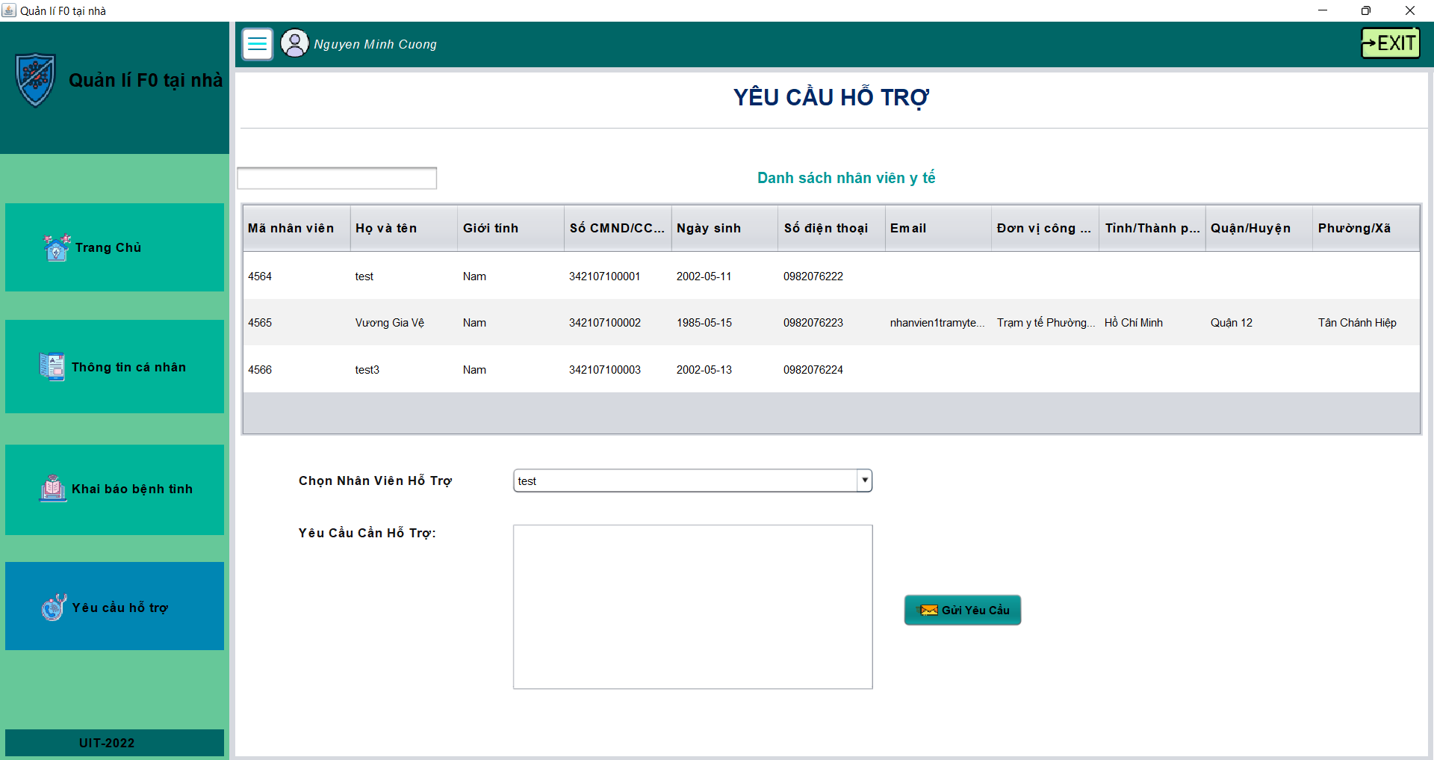 (Nơi đặt màn hình chính) |  |  |  |  |  |  |  | (Màn hình phụ 1) | (Màn hình phụ 2) | (Màn hình phụ 3)

 | Tester nhập |  |  |  |  | Dev nhập
STT | Case Study | Status | Desciprtion | Bug Date | Tester | Fix Date | Dev
1 | Tìm kiếm cán bộ y tế | Bug | Khi nhập thông tin cần tìm kiếm thì kết quả đưa ra chưa chính xác | 2022-05-10 | Nhi | 2022-05-12 | Cường
2 | Gửi yêu cầu hỗ trợ | OK | Không thể Gửi yêu cầu nếu chưa chọn nhân viên hỗ trợ hoặc nhập yêu cầu cần hỗ trợ |  | Nguyệt
3 | Bảng thông tin các cán bộ y tế | Bug | Chưa hiển thị đầy đủ thông tin cần thiết | 2022-05-10 | Nhi | 2022-05-12 | Đạt

Thống kê số liệu- Cán bộ y tế
Usecase | Thống kê số liệu - Cán bộ y tế

Ngày
 |  | 2022-06-20
Người Test

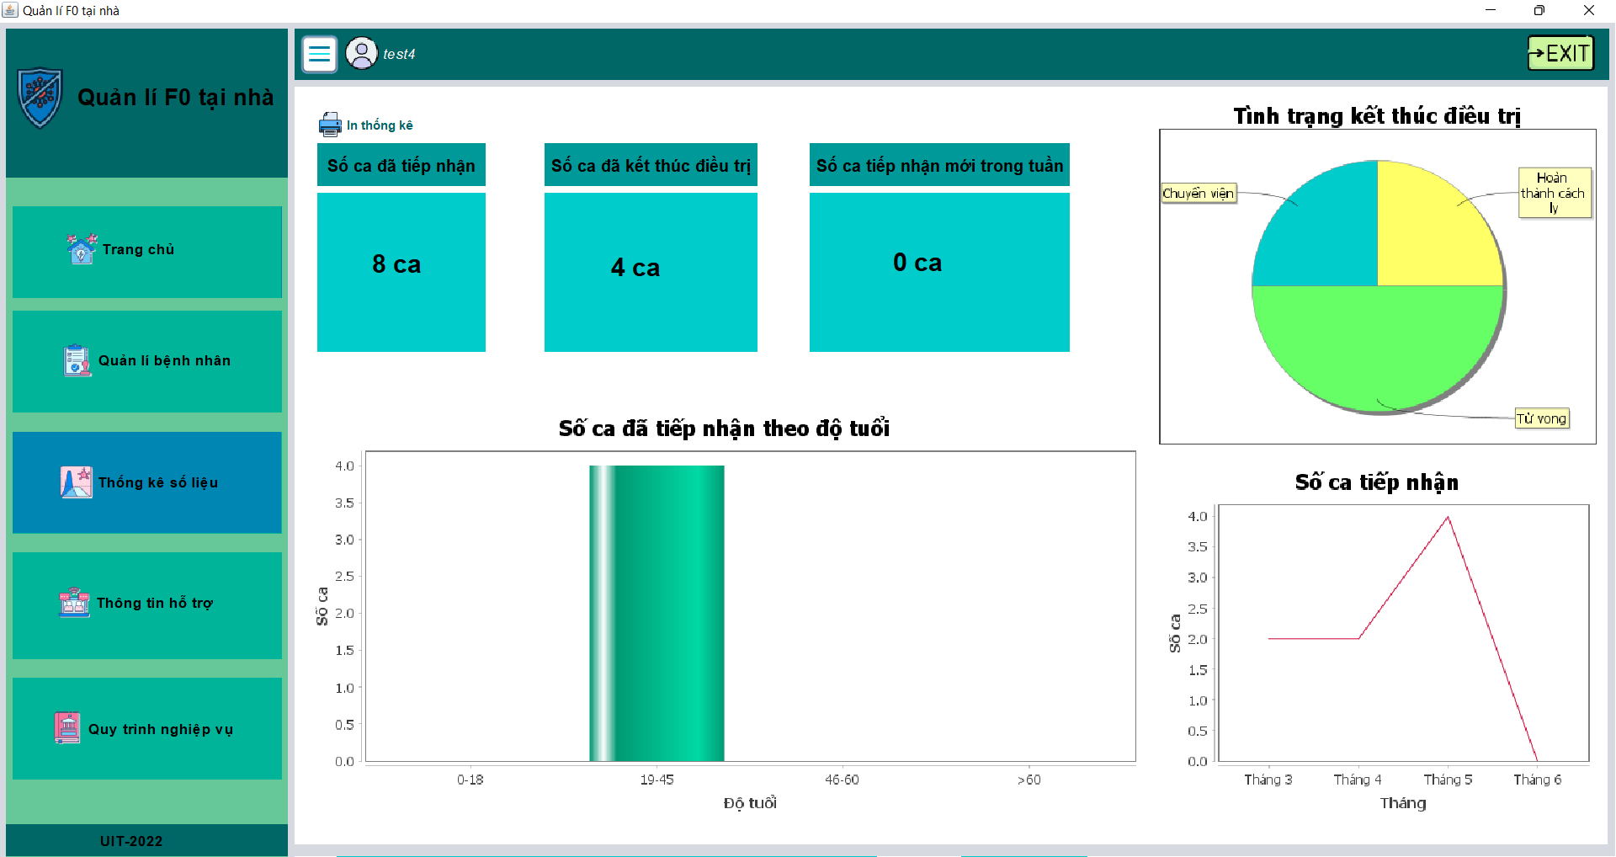 (Nơi đặt màn hình chính) |  |  |  |  |  |  |  | (Màn hình phụ 1) | (Màn hình phụ 2) | (Màn hình phụ 3)

 | Tester nhập |  |  |  |  | Dev nhập
STT | Case Study | Status | Desciprtion | Bug Date | Tester | Fix Date | Dev
1 | Xuất file danh sách bệnh nhân | ok | Khi chọn nút in thống kê sẽ xuất ra file danh sách tiếp nhận, đã điều trị và mới tiếp nhận trong tuần |  | Đạt
2 | Các biểu đồ | Bug | Chưa tự động cập nhật được các ca bệnh mới tiếp nhận và tình trạng kết thúc điều trị của ca bệnh mới kết thúc điều trị | 2022-05-12 | Nhi | 2022-05-15 | Cường
3 | Số ca đã tiếp nhận | OK | Tự động cập nhật khi ta thêm bệnh nhân mới |  | Nhi
4 | Số ca đã kết thúc điều trị | OK | Tự động cập nhật khi ta tạo kết quả điều trị cho 1 bệnh nhân nào đó
5 | Số ca đã tiếp nhận mới trong tuần | Bug | Chưa tự động cập nhật được các ca bệnh mới tiếp nhận trong vòng 1 tuần so với thời gian hiện tại | 2022-05-10 | Nhi | 2022-05-12 | Đạt

